CoE開発
RPAで全社的な業務改善をするならCoE導入という選択肢

RPA導入には2つの異なる方法がある
ユーザー開発 | CoE開発
現場の方が自分たちでRPA製品を使って業務を自動化開発する | 専任チームが自動化開発する

ユーザー開発の問題点
開発に必要な時間が確保できるか？ | 開発時間が無いと導入が計画通り進まない
RPA開発スキルはあるか？ | 開発生産性と品質が低くなる
最低限のITリテラシーはあるか？ | 開発生産性と品質が低くなる
横展開の仕組みが必要 | 開発ノウハウが共有されない
属人化という落とし穴 | ブラックボックスになってロボットが使われなくなる

■「CoE導入」とは
CoE（Center of Excellence）はRPA対象業務の選定、ワークフロー設計、開発、運用および導入効果の創出に責任を持つ、
RPAスキルを持ったメンバーで編成されたRPA専門チームです。
RPAを最大限活用し、全社の改善を行うことを目的にしています。
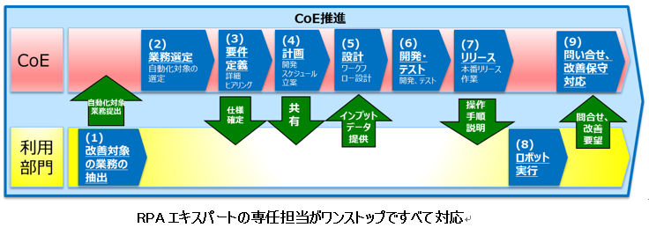

「CoE導入」でRPA専任チームを作ることで、導入スピードが上がり、全社的な業務改善が可能になります。
項目 | ユーザー開発 | CoE開発
目的 | ・身の周りの改善 | ・全社的な改善
対象業務の選定 | ・身の周りの業務から対象を選定 | ・現場から自動化要望を受け付ける
 |  | ・または能動的に自動化対象を選定
 |  | →全社横断的に導入効果が高いものから着手することで効果を最大化できる
RPAの開発担当 | ・業務担当者が自らスキル習得、開発を実施。業務の隙間時間で開発。 | ・RPA導入スキルを持った専任スタッフが実施
 |  | →専任担当が開発するため高品質・高生産性。また、ロボットの汎用化による横展開も可能
開発生産性 | ・現場担当者の時間とITリテラシーに依存 | ・専任のため、開発生産性は高い
 |  | → 専任担当が開発するため高品質・高生産性。また、ロボットの汎用化による横展開も可能

